Table 1

INFORME EPIDEMIOLÓGICO COVID-19 ENFERMEDAD PRODUCIDA POR EL VIRUS SARS-CoV-2 CHILE 01-04-2020 Departamento de Epidemiología

Contenido RESUMEN ........................................................................................................................................................... 3 OBJETIVO DEL REPORTE ..................................................................................................................................... 4 ANTECEDENTES .................................................................................................................................................. 4 SARS-CoV-2 y enfermedad por COVID-19 ...................................................................................................... 4 Vigilancia Epidemiológica............................................................................................................................... 4 MÉTODO............................................................................................................................................................. 5 Fuentes de información ................................................................................................................................. 5 Conceptos Clave............................................................................................................................................. 6 SITUACIÓN EPIDEMIOLÓGICA ............................................................................................................................ 7 CASOS CONFIRMADOS POR LABORATORIO EN CHILE ................................................................................... 7 ANALISIS REGIONAL ....................................................................................................................................... 9 Arica y Parinacota........................................................................................................................ 9 Tarapacá ................................................................................................................................

RESUMEN En Chile, hasta el 31 de marzo se han confirmado 3.031 casos de COVID-19 por laboratorio (Figura 1), con una tasa de 15,6 por cien mil habitantes. • Las mayores tasas de incidencia (por cien mil habitantes) según casos confirmados por laboratorio, se encuentran en las regiones de Magallanes (55,5), Ñuble (50,6), La Araucanía (33,8), Los Lagos (20,3), Metropolitana (18,7) y Los Ríos (15,8), todas por sobre la tasa nacional observada. • De los casos confirmados, y notificados en EPIVIGILA, la mediana de edad es de 37 años, donde el 2% corresponde a menores de 15 años, el 89% a adultos entre 15 y menores de 65 años, y el 9% corresponde a adultos mayores, sin observar diferencias por sexo. • Según antecedentes epidemiológicos, el 37% corresponden a casos secundarios, un 19% a casos importados, un 23% no tiene nexo epidemiológico y un 21% se encuentra en proceso de investigación.
OBJETIVO DEL REPORTE Este informe entrega información actualizada sobre la situación epidemiológica de la enfermedad por COVID-19 en Chile, en base a datos disponibles hasta el 31 de marzo de 2020 a las 23:59 hrs. La información se entrega a nivel país, regional y según comuna de residencia. ANTECEDENTES SARS-CoV-2 y enfermedad por COVID-19 COVID-19 es una enfermedad causada por el virus SARS-CoV-2, que pertenece a la familia de los Coronavirus. En las últimas décadas se han generado otros dos brotes por Coronavirus, SARS-CoV y MERS-CoV, en los años 2002 y 2012 respectivamente (Paules & cols., 2020). El 31 de diciembre de 2019, la Organización Mundial de Salud (OMS) en China informó sobre casos de neumonía de etiología desconocida detectados en la ciudad de Wuhan, ubicada en la provincia de Hubei. Posteriormente se identificó que los casos de esta enfermedad estaban asociados a la exposición en un mercado de alimentos en la ciudad de Wuhan y el virus fue identificado el 7 de enero de 2020 (OMS, 2020). El 11 de febrero de 2020 la OMS nombró oficialmente al virus SARS- CoV-2 y a la enfermedad que causa COVID-19 (OMSb, 2020). El 30 de enero 2020, OMS (2020c) declara que el brote de COVID-19 constituye una Emergencia de Salud Pública de importancia Internacional (ESPII) y el 11 de marzo 2020 se declara pandemia global, dada la alta propagación del virus a nivel mundial (OMS, 2020d). Con fecha de 31 de marzo de 2020, a nivel internacional ya son 206 los países que reportan casos de COVID-19, con un total de 827.419 casos confirmados y 40.777 fallecimientos (OMSe, 2020). Vigilancia Epidemiológica La vigilancia epidemiológica es el proceso sistemático de recolección de datos sobre alguna enfermedad específica, su análisis y posterior interpretación que permite informar la toma de decisiones para la planificación, implementación y evaluación de medidas orientadas a proteger la salud poblacional (Corey, 1995).

Jurídicamente, en Chile la vigilancia de enfermedades transmisibles se fundamenta en el Código Sanitario, aprobado por el D.F.L. N° 725, de 1968 del ministerio de salud y en el decreto supremo número 158 del 10 de mayo del 2005 del ministerio de salud sobre notificación de enfermedades transmisibles de declaración obligatoria. De acuerdo a éste, la enfermedad por COVID-19 es de notificación obligatoria por ser una enfermedad inusitada o imprevista, por lo que todo caso sospechoso debe ser notificado de manera inmediata por el médico tratante. MÉTODO El presente informe es un análisis de tipo descriptivo de los casos confirmados por COVID-19 (CIE 10: U07.1) Se basa en dos fuentes de información complementarias: 1. Casos confirmados por laboratorios de todo Chile, a nivel regional y comunal hasta las 21:00 hrs. del 31 de marzo de 2020. 2. Casos confirmados notificados en el sistema de vigilancia epidemiológica EPIVIGILA del Departamento de Epidemiología del Ministerio de Salud de Chile (MINSAL) hasta las 23:59 hrs. del 31 de marzo de 2020. Según base de datos disponible se presentan indicadores descriptivos por tiempo, lugar y persona. Se utiliza la fecha de inicio de síntomas y de notificación para el análisis temporal. Se calculan tasas de incidencia por cien mil habitantes (habs.) a nivel nacional, regional y por comuna de residencia utilizando la actualización de proyecciones de población del Instituto Nacional de Estadísticas (INE) 2020, en base al Censo 2017. Este informe captura y procesa información en cumplimiento de la ley N° 20.584 que “Regula los derechos y deberes que tienen las personas en relación con acciones vinculadas a su atención en salud”, el DFL N.º 1/2005 del MINSAL y la ley Nº19.628 sobre datos sensibles. Todas las cifras aquí señaladas se basan en los datos disponibles al momento de este documento, los cuales se actualizarán en informes futuros. Fuentes de información • Resu

Conceptos Clave • Caso notificado: persona que cumple los criterios de definición de caso sospechoso y está registrada en el sistema correspondiente. • Caso confirmado: persona que cumple los criterios de definición de caso sospechoso con una muestra positiva a SARS-CoV-2. • Casos nuevos: casos confirmados con una muestra positiva a SARS-CoV-2 en el día del informe reportado por la red de laboratorios. • Casos secundarios: aquellas personas que han sido confirmadas por COVID-19 y que no tienen antecedentes de viaje (indicativos de transmisión local del virus). • Casos importados: aquellos casos confirmados que sí tienen antecedentes de haber viajado a un lugar con transmisión del virus (indicativo de contagio en otro territorio fuera del nacional). • Caso sin nexo: casos confirmados sin antecedentes de viaje y sin antecedentes de haber estado en contacto con otra persona confirmada con enfermedad de COVID-19, por tanto, es sugerente de transmisión local del virus. • Casos en investigación: casos confirmados en los cuales no se ha obtenido información referente a estas categorías (secundarios, importados, sin nexo), y ante cada uno de ellos, la autoridad sanitaria se encuentra en proceso de investigación epidemiológica para intentar completar los registros. • Fecha de inicio de síntomas: día, mes y año en que el caso indica haber iniciado la manifestación clínica de la enfermedad. • Fecha de notificación: día, mes y año en que el médico tratante realizó el registro del caso en el sistema disponible. • Región y comuna de residencia: región y comuna que la persona declara como su vivienda habitual. • Casos con región o comuna de residencia desconocida: corresponden a los casos en que no se registró la región de vivienda habitual en la notificación o bien son casos con domicilio en el extranjero. • Región de notificación: corresponde a la región desde donde el médico realiz

SITUACIÓN EPIDEMIOLÓGICA CASOS CONFIRMADOS POR LABORATORIO EN CHILE Se presenta la curva de casos de COVID-19 confirmados por laboratorio según día (Figura 1). Al 31 de marzo se registra un total de 3.031 casos acumulados, de los cuales 293 corresponden a casos nuevos durante las últimas 24 hrs. Figura 1. Casos confirmados y acumulados de COVID-19 según fecha de confirmación por laboratorio. Chile, del 1 al 31 de marzo de 2020.
350 300 250 200 150 100 50 | 3000 2500 2000 1500 1000 500
0 0 Número de casos nuevos Número de casos acumulados

Table 2
304 ₂₉₉
310
₂₈₉ 293
220
230
176
164
114
103
92
103 ₉₅
81
46 ₃₇
1 1
3 2 3 3
4
6 11 9 ¹⁸ ¹⁴
Tabla 1. Número de casos y tasa de incidencia de COVID-19 según región de confirmación diagnóstica. Chile, acumulado al 31 de Marzo de 2020*.
 |  | N° casos
Región | Notificados | Confirmados | Tasa incidencia
Arica y Parinacota | 252110 | 6 | 2.4
Tarapacá | 382773 | 10 | 2.6
Antofagasta | 691854 | 39 | 5.6
Atacama | 314709 | 3 | 1.0
Coquimbo | 836096 | 30 | 3.6
Valparaíso | 1960170 | 136 | 6.9
Metropolitana | 8125072 | 1521 | 18.7
O'Higgins | 991063 | 26 | 2.6
Maule | 1131939 | 71 | 6.3
Ñuble | 511551 | 259 | 50.6
Biobío | 1663696 | 240 | 14.4
Araucanía | 1014343 | 343 | 33.8
Los Ríos | 405835 | 64 | 15.8
Los Lagos | 891440 | 181 | 20.3
Aisén | 107297 | 3 | 2.8
Magallanes | 178362 | 99 | 55.5
Total país | 19458310 | 3031 | 15.6
* Datos provisorios al 31-03-2020 23:59 hrs. & Tasa de incidencia por cien mil habitantes.

Table 3
ANALISIS REGIONAL A continuación, se presenta el número y tasa de incidencia de casos confirmados por COVID-19 por laboratorio, según región y comuna de residencia. Para aquellas comunas que presentan menos de 4 casos, se omite el valor absoluto, el cual es reemplazado por guión, mientras se mantiene la presentación de la tasa. Arica y Parinacota Tabla 2. Casos de COVID-19 según comuna de residencia. Región de Arica y Parinacota, acumulados al 31 de marzo 2020*
Comuna | N° | Población | Tasa
Arica | 6 | 247552 | 2.4
Camarones | - | 1233 | 0
General Lagos | - | 810 | 0
Putre | - | 2515 | 0
Total | 6 | 252110 | 2.4
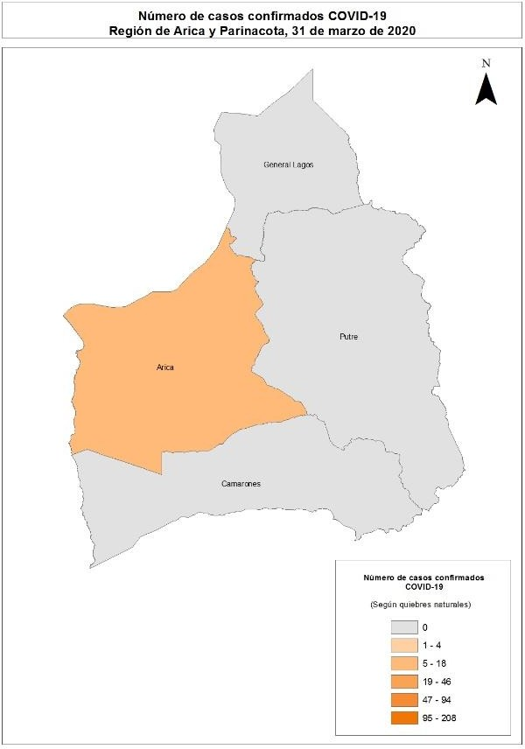
Imagen 1: Número de casos confirmados notificados COVID-19 según comuna de residencia, región de Arica y Parinacota, acumulados al 31 de marzo 2020*

Table 4
Tarapacá Tabla 3. Casos de COVID-19 según comuna de residencia. Región de Tarapacá, acumulados al 31 de marzo 2020*
Comuna | N° | Población | Tasa
Alto Hospicio | - | 129999 | 0.8
Camiña | - | 1375 | 0
Colchane | - | 1583 | 0
Huara | - | 3000 | 0
Iquique | 9 | 223463 | 2.2
Pica | - | 5958 | 0
Pozo Almonte | - | 17395 | 0
Total | 10 | 382773 | 1.6
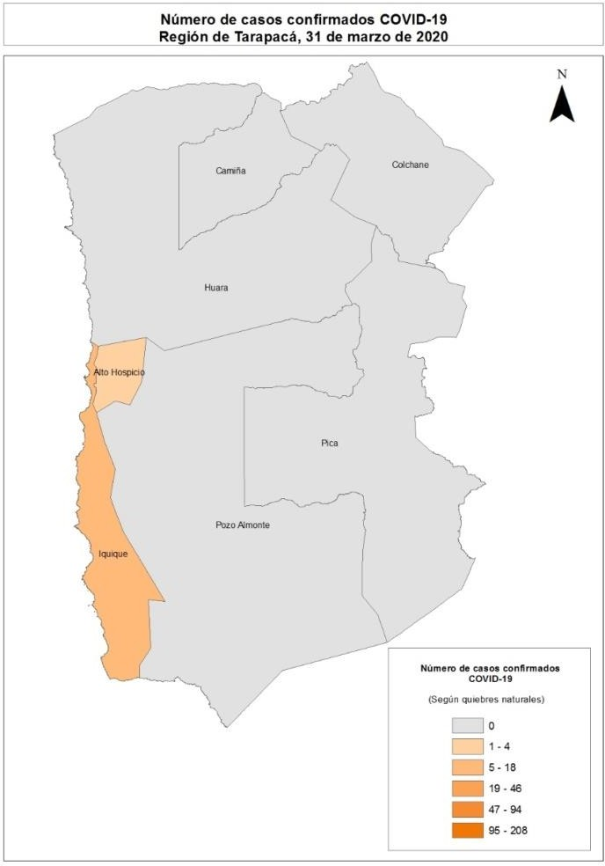
Imagen 2: Número de casos confirmados notificados COVID-19 según comuna de residencia, región de Tarapacá, acumulados al 31 de marzo 2020*

Table 5
Antofagasta Tabla 4. Casos de COVID-19 según comuna de residencia. Región de Antofagasta, acumulados al 31 de marzo 2020*
Comuna | N° | Población | Tasa
Antofagasta | 32 | 425725 | 7.5
Calama | - | 190336 | 1.6
María Elena | - | 6814 | 0.0
Mejillones | - | 14776 | 0.0
Ollagüe | - | 287 | 0.0
San Pedro de Atacama | - | 10434 | 19.2
Sierra Gorda | - | 1746 | 0.0
Taltal | - | 13657 | 0.0
Tocopilla | - | 28079 | 7.1
Total | 39 | 691854 | 5.6
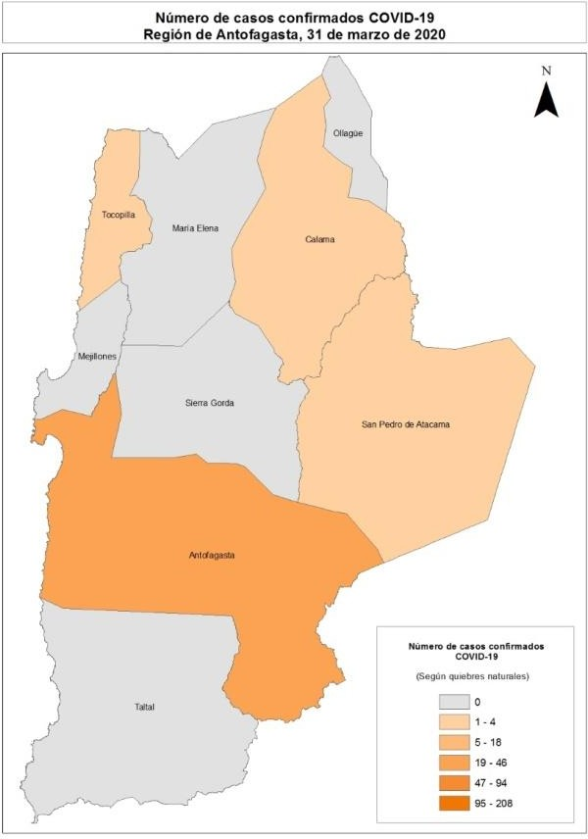
Imagen 3: Número de casos confirmados notificados COVID-19 según comuna de residencia, región de Antofagasta, acumulados al 31 de marzo 2020*

Table 6
Atacama Tabla 5. Casos de COVID-19 según comuna de residencia. Región de Atacama, acumulados al 31 de marzo 2020*
Comuna | N° | Población | Tasa
Alto del Carmen | - | 5729 | 0
Caldera | - | 19426 | 0
Chañaral | - | 13164 | 0
Copiapó | - | 171766 | 1.2
Diego de Almagro | - | 14358 | 7
Freirina | - | 7681 | 0
Huasco | - | 11264 | 0
Tierra Amarilla | - | 14312 | 0
Vallenar | - | 57009 | 0
Total | 3 | 314709 | 1
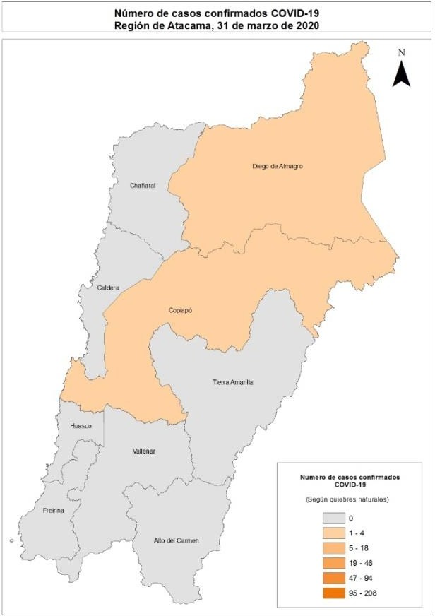
Imagen 4: Número de casos confirmados notificados COVID-19 según comuna de residencia, región de Atacama, acumulados al 31 de marzo 2020*

Table 7
Coquimbo Tabla 6. Casos de COVID-19 según comuna de residencia. Región de Coquimbo, acumulados al 31 de marzo 2020*
Comuna | N° | Población | Tasa
Andacollo | - | 11791 | 0.0
Canela | - | 9546 | 0.0
Combarbalá | - | 13884 | 0.0
Coquimbo | 19 | 256735 | 7.4
Illapel | - | 32801 | 0.0
La Higuera | - | 4450 | 0.0
La Serena | - | 249656 | 1.2
Los Vilos | - | 23374 | 4.3
Monte Patria | - | 32527 | 0.0
Ovalle | 4 | 121269 | 3.3
Paiguano | - | 4675 | 0.0
Punitaqui | - | 12165 | 0.0
Río Hurtado | - | 4372 | 22.9
Salamanca | - | 29110 | 6.9
Vicuña | - | 29741 | 0.0
Total | 30 | 836096 | 3.6
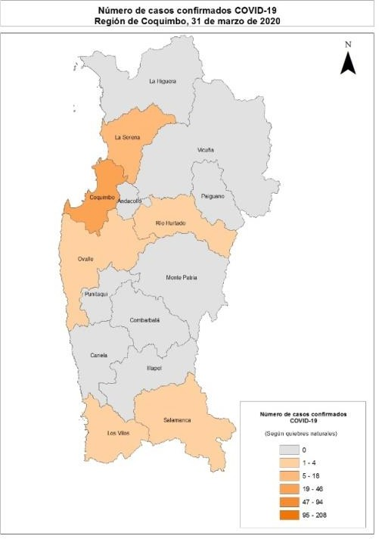
Imagen 5: Número de casos confirmados notificados COVID-19 según comuna de residencia, región de Coquimbo, acumulados al 31 de marzo 2020*

Table 9
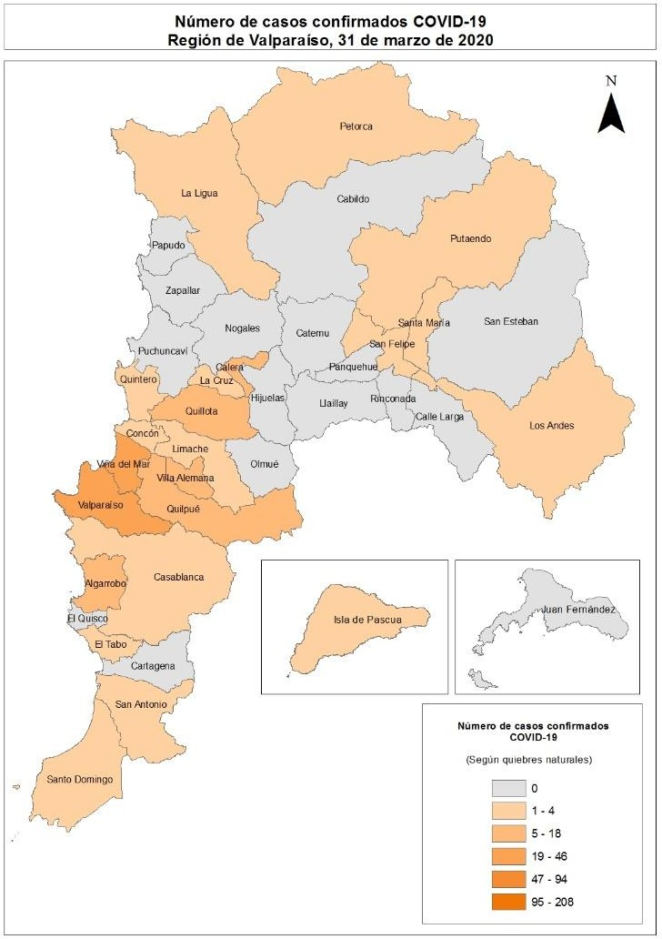
Metropolitana Tabla 8. Casos de COVID-19 según comuna de residencia. Región Metropolitana, acumulados al 31 de marzo 2020*
Comuna | N° | Población |  | Tasa
Alhué | - | 7405 |  | 0.0
Buin | 8 | 109641 |  | 7.3
Calera de Tango | 7 | 28525 |  | 24.5
Cerrillos | 4 | 88956 |  | 4.5
Cerro Navia | 21 | 142465 |  | 14.7
Colina | 39 | 180353 |  | 21.6
Conchalí | 18 | 139195 |  | 12.9
Curacaví | 5 | 36430 |  | 13.7
El Bosque | 28 | 172000 |  | 16.3
El Monte | - | 40014 |  | 2.5
Estación Central | 22 | 206792 |  | 10.6
Huechuraba | 19 | 112528 |  | 16.9
Independencia | 17 | 142065 |  | 12.0
Isla de Maipo | - | 40171 |  | 2.5
La Cisterna | 12 | 100434 |  | 11.9
La Florida | 58 | 402433 |  | 14.4
La Granja | 8 | 122557 |  | 6.5
La Pintana | 10 | 189335 |  | 5.3
La Reina | 26 | 100252 |  | 25.9
Lampa | 10 | 126898 |  | 7.9
Las Condes | 208 | 330759 |  | 62.9
Lo Barnechea | 78 | 124076 |  | 62.9
Lo Espejo | 7 | 103865 |  | 6.7
Lo Prado | 18 | 104403 |  | 17.2
Macul | 15 | 134635 |  | 11.1
Maipú | 55 | 578605 |  | 9.5
María Pinto | - | 14926 |  | 0.0
Melipilla | 8 | 141612 |  | 5.6
Ñuñoa | 84 | 250192 |  | 33.6
Padre Hurtado | 11 | 74188 |  | 14.8
Paine | - | 82766 |  | 3.6
Pedro Aguirre Cerda | 13 | 107803 |  | 12.1
Peñaflor | 13 | 101058 |  | 12.9
Peñalolén | 46 | 266798 |  | 17.2
Pirque | - | 30433 |  | 6.6
Providencia | 87 | 157749 |  | 55.2
Tabla continua en próxima página

Continuación tabla 8
Pudahuel | 25 |  | 253139 |  | 9.9
Puente Alto | 58 |  | 645909 |  | 9.0
Quilicura | 29 |  | 254694 |  | 11.4
Quinta Normal | 25 |  | 136368 |  | 18.3
Recoleta | 23 |  | 190075 |  | 12.1
Renca | 14 |  | 160847 |  | 8.7
San Bernardo | 41 |  | 334836 |  | 12.2
San Joaquín | 24 |  | 103485 |  | 23.2
San José de Maipo | - |  | 18644 |  | 10.7
San Miguel | 32 |  | 133059 |  | 24.0
San Pedro | - |  | 11953 |  | 0.0
San Ramón | 6 |  | 86510 |  | 6.9
Santiago | 156 |  | 503147 |  | 31.0
Talagante | 5 |  | 81838 |  | 6.1
Tiltil | - |  | 21477 |  | 9.3
Vitacura | 90 |  | 96774 |  | 93.0
Por determinar | 27
Total | 1521 |  | 8125072 |  | 18.7
Imagen 7: Número de casos confirmados notificados COVID-19 según comuna de residencia, región Metropolitana, acumulados al 31 de marzo 2020*

Table 10
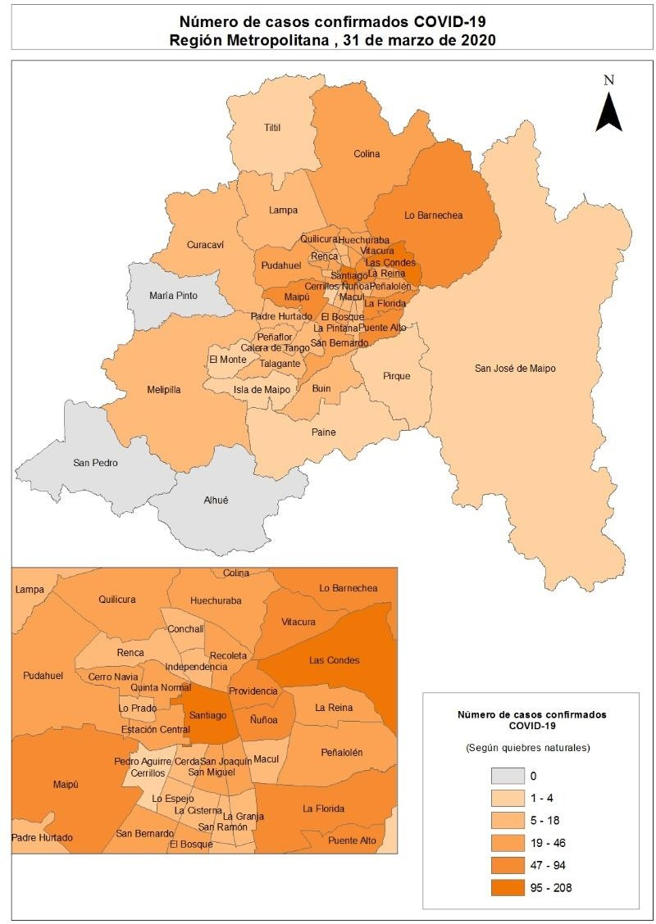
Libertador General Bernardo O’Higgins Tabla 9. Casos de COVID-19 según comuna de residencia. Región Del Libertador General Bernardo O’Higgins, acumulados al 31 de marzo 2020*
Comuna | N° | Población | Tasa
Chépica | - | 15925 | 0.0
Chimbarongo | - | 37696 | 5.3
Codegua | - | 14096 | 0.0
Coinco | - | 7831 | 0.0
Coltauco | - | 21263 | 0.0
Doñihue | - | 22700 | 0.0
Graneros | - | 36504 | 0.0
La Estrella | - | 3114 | 0.0
Las Cabras | - | 26749 | 0.0
Litueche | - | 6765 | 0.0
Lolol | - | 7289 | 0.0
Machalí | 6 | 59913 | 10.0
Malloa | - | 14163 | 0.0
Marchihue | - | 7632 | 0.0
Mostazal | - | 27462 | 0.0
Nancagua | - | 19141 | 0.0
Navidad | - | 6904 | 0.0
Olivar | - | 14624 | 6.8
Palmilla | - | 13299 | 0.0
Paredones | - | 6349 | 0.0
Peralillo | - | 11848 | 0.0
Peumo | - | 14952 | 0.0
Pichidegua | - | 20743 | 0.0
Pichilemu | - | 17882 | 0.0
Placilla | - | 9164 | 10.9
Pumanque | - | 3531 | 0.0
Quinta de Tilcoco | - | 13877 | 14.4
Rancagua | 7 | 265211 | 2.6
Rengo | - | 63710 | 1.6
Requínoa | - | 30371 | 3.3
San Fernando | 4 | 78642 | 5.1
San Vicente | - | 50617 | 2.0
Santa Cruz | 0 | 41096 | 0.0
Total | 26 | 991063 | 2.6
Imagen 8: Número de casos confirmados notificados COVID-19 según comuna de residencia, región de O’Higgins, acumulados al 31 de marzo 2020*

Table 11
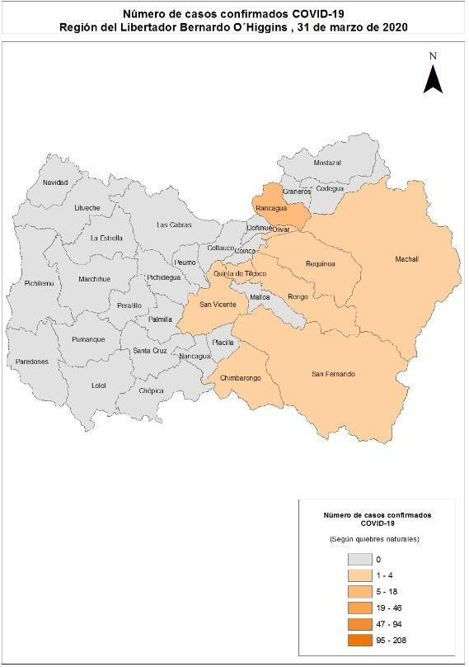
Maule Tabla 10. Casos de COVID-19 según comuna de residencia. Región de Maule, acumulados al 31 de marzo 2020*
Comuna | N° | Población | Tasa
Cauquenes | - | 44143 | 2.3
Chanco | - | 9331 | 0.0
Colbún | 4 | 22565 | 17.7
Constitución | - | 50348 | 2.0
Curepto | - | 9426 | 0.0
Curicó | 8 | 163626 | 4.9
Empedrado | - | 4206 | 0.0
Hualañé | - | 10222 | 0.0
Licantén | - | 6989 | 0.0
Linares | 6 | 101073 | 5.9
Longaví | - | 32810 | 3.0
Maule | - | 60000 | 3.3
Molina | - | 49800 | 6.0
Parral | - | 44544 | 6.7
Pelarco | - | 9083 | 0.0
Pelluhue | - | 8092 | 12.4
Pencahue | - | 8601 | 0.0
Rauco | - | 11248 | 0.0
Retiro | - | 21071 | 0.0
Río Claro | - | 14753 | 6.8
Romeral | - | 16170 | 12.4
Sagrada Familia | - | 19469 | 0.0
San Clemente | - | 46292 | 0.0
San Javier | - | 49451 | 2.0
San Rafael | - | 9959 | 0.0
Talca | 37 | 236724 | 15.6
Teno | - | 30850 | 0.0
Vichuquén | - | 4381 | 0.0
Villa Alegre | - | 17512 | 0.0
Yerbas Buenas | - | 19200 | 0.0
Total | 71 | 1131939 | 6.3
Imagen 9: Número de casos confirmados notificados COVID-19 según comuna de residencia, región de Maule, acumulados al 31 de marzo 2020*

Table 12
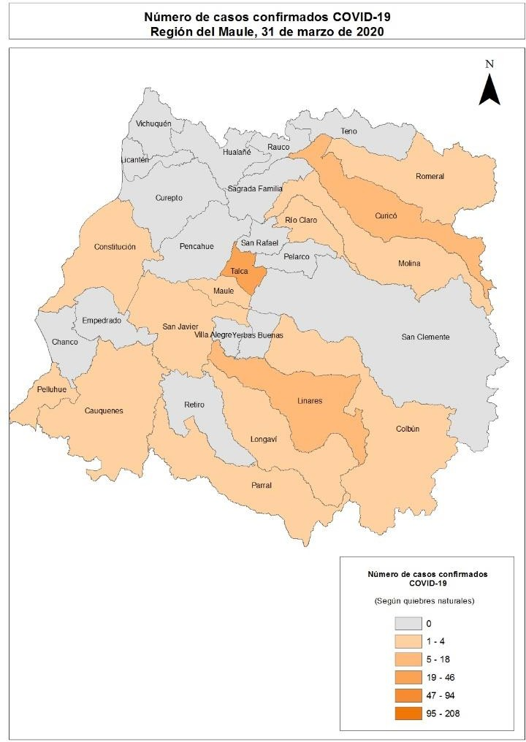
Ñuble Tabla 11. Casos de COVID-19 según comuna de residencia. Región de Ñuble, acumulados al 31 de marzo 2020*
Comuna | N° | Población | Tasa
Bulnes | 18 | 22607 | 79.6
Chillán | 173 | 198624 | 87.1
Chillán Viejo | 22 | 33827 | 65.0
Cobquecura | - | 5275 | 0.0
Coelemu | - | 16845 | 5.9
Coihueco | - | 28375 | 10.6
El Carmen | - | 12334 | 16.2
Ninhue | - | 5414 | 0.0
Ñiquén | - | 11567 | 0.0
Pemuco | - | 8639 | 0.0
Pinto | - | 11880 | 16.8
Portezuelo | - | 4940 | 0.0
Quillón | 7 | 18777 | 37.3
Quirihue | - | 12192 | 0.0
Ránquil | - | 6261 | 16.0
San Carlos | 13 | 56252 | 23.1
San Fabián | 5 | 4654 | 107.4
San Ignacio | - | 16624 | 6.0
San Nicolás | - | 12172 | 16.4
Treguaco | - | 5696 | 0.0
Yungay | 7 | 18596 | 37.6
Por determinar | -
Total | 259 | 511551 | 50.6
Imagen 10: Número de casos confirmados notificados COVID-19 según comuna de residencia, región de Ñuble, acumulados al 31 de marzo 2020*

Table 13
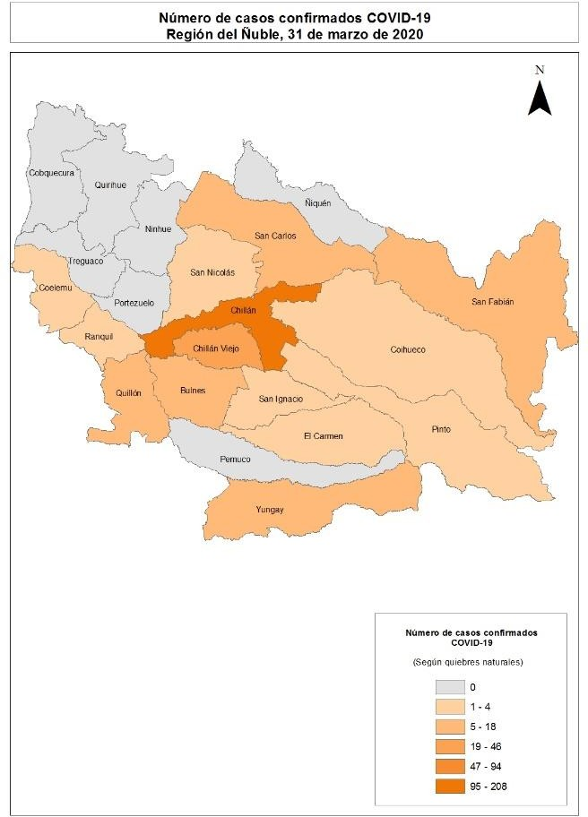
Biobío Tabla 12. Casos de COVID-19 según comuna de residencia. Región de Biobío, acumulados al 31 de marzo 2020*
Comuna | N° | Población | Tasa
Alto Biobío | - | 6775 | 0.0
Antuco | - | 4306 | 0.0
Arauco | 5 | 38679 | 12.9
Cabrero | - | 30725 | 0.0
Cañete | - | 37003 | 0.0
Chiguayante | 18 | 91180 | 19.7
Concepción | 47 | 238092 | 19.7
Contulmo | - | 6330 | 0.0
Coronel | 11 | 125829 | 8.7
Curanilahue | - | 33892 | 3.0
Florida | - | 11841 | 0.0
Hualpén | 39 | 97273 | 40.1
Hualqui | - | 26201 | 11.4
Laja | - | 23873 | 8.4
Lebu | - | 27100 | 0.0
Los Álamos | - | 22524 | 0.0
Los Ángeles | 15 | 218515 | 6.9
Lota | - | 45750 | 0.0
Mulchén | 5 | 31041 | 16.1
Nacimiento | - | 27944 | 7.2
Negrete | - | 10429 | 0.0
Penco | - | 49865 | 2.0
Quilaco | - | 4179 | 0.0
Quilleco | - | 10032 | 0.0
San Pedro de la Paz | 50 | 145906 | 34.3
San Rosendo | - | 3611 | 0.0
Santa Bárbara | - | 14592 | 13.7
Santa Juana | - | 14779 | 0.0
Talcahuano | 23 | 158345 | 14.5
Tirúa | - | 11019 | 0.0
Tomé | 6 | 58729 | 10.2
Tucapel | - | 15205 | 0.0
Yumbel | 5 | 22132 | 22.6
Por determinar | 5
Total | 240 | 1663696 | 14.4
Imagen 11: Número de casos confirmados notificados COVID-19 según comuna de residencia, región de Biobío, acumulados al 31 de marzo 2020*

Table 14
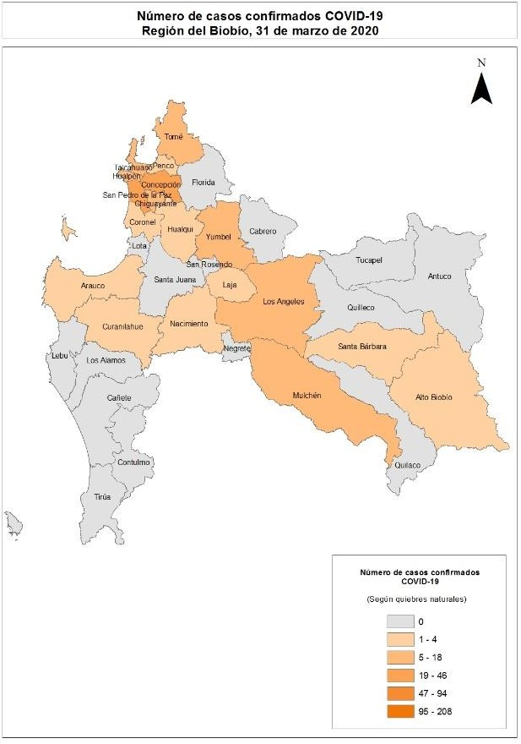
Araucanía Tabla 13. Casos de COVID-19 según comuna de residencia. Región de La Araucanía, acumulados al 31 de marzo 2020*
Comuna | N° | Población | Tasa
Angol | 13 | 56058 | 23.2
Carahue | - | 25486 | 7.8
Cholchol | - | 12341 | 16.2
Collipulli | - | 26148 | 0.0
Cunco | - | 18055 | 0.0
Curacautín | - | 18178 | 0.0
Curarrehue | - | 7802 | 25.6
Ercilla | - | 8458 | 0.0
Freire | - | 25446 | 7.9
Galvarino | - | 12633 | 7.9
Gorbea | 6 | 15148 | 39.6
Lautaro | 8 | 40746 | 19.6
Loncoche | - | 24739 | 8.1
Lonquimay | - | 11049 | 0.0
Los Sauces | - | 7517 | 0.0
Lumaco | - | 10050 | 0.0
Melipeuco | - | 6265 | 0.0
Nueva Imperial | - | 33777 | 5.9
Padre Las Casas | 14 | 82110 | 17.1
Perquenco | - | 7223 | 13.8
Pitrufquén | 6 | 26096 | 23.0
Pucón | - | 29782 | 10.1
Purén | - | 12188 | 8.2
Renaico | - | 10833 | 0.0
Saavedra | - | 12793 | 0.0
Temuco | 225 | 302931 | 74.3
Teodoro Schmidt | 4 | 15786 | 25.3
Toltén | - | 10055 | 29.8
Traiguén | - | 19314 | 0.0
Victoria | 7 | 35467 | 19.7
Vilcún | 5 | 30766 | 16.3
Villarrica | 4 | 59103 | 6.8
Por determinar | 30
Total | 343 | 1014343 | 33.8
Imagen 12: Número de casos confirmados notificados COVID-19 según comuna de residencia, región de Araucanía, acumulados al 31 de marzo 2020*

Table 15
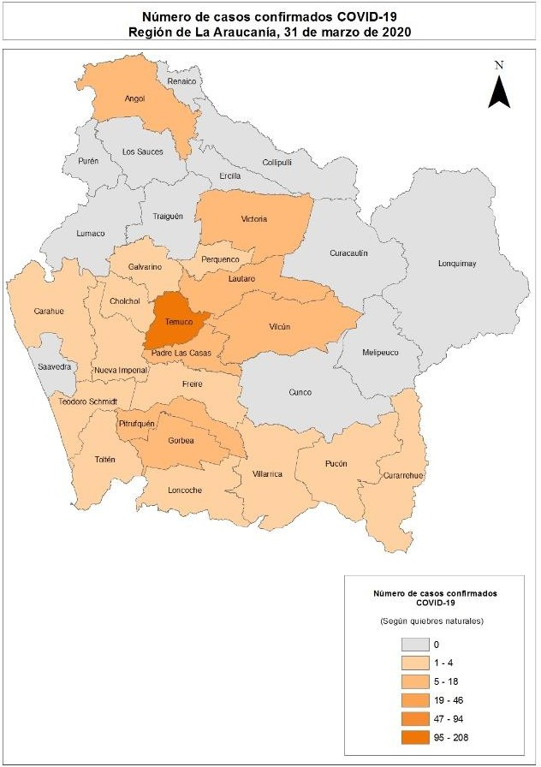
Los Ríos Tabla 14. Casos de COVID-19 según comuna de residencia. Región de Los Ríos, acumulados al 31 de marzo 2020*
Comuna | N° | Población | Tasa
Corral | - | 5447 | 0.0
Futrono | - | 15261 | 13.1
La Unión | 9 | 39538 | 22.8
Lago Ranco | - | 10292 | 9.7
Lanco | - | 17652 | 5.7
Los Lagos | - | 20518 | 0.0
Máfil | - | 7389 | 13.5
Mariquina | - | 23250 | 8.6
Paillaco | - | 20798 | 4.8
Panguipulli | - | 35991 | 0.0
Río Bueno | - | 32925 | 6.1
Valdivia | 45 | 176774 | 25.5
Total | 64 | 405835 | 15.8
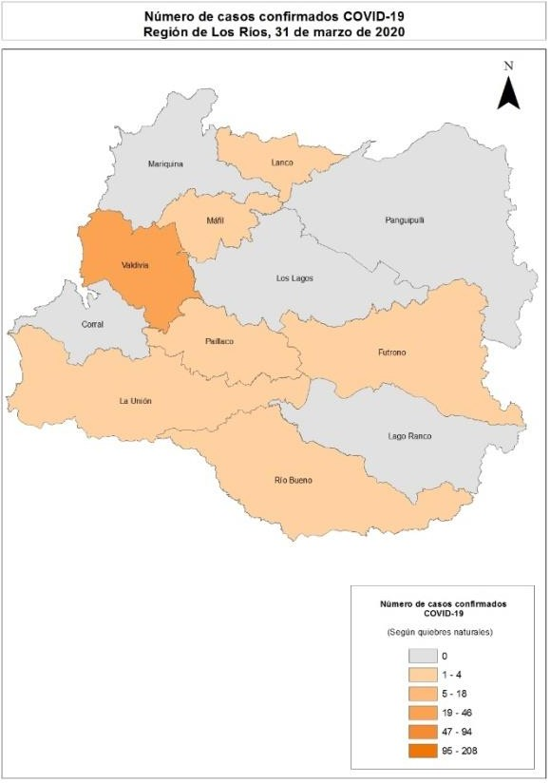
Imagen 13: Número de casos confirmados notificados COVID-19 según comuna de residencia, región de Los Ríos, acumulados al 31 de marzo 2020*

Table 17
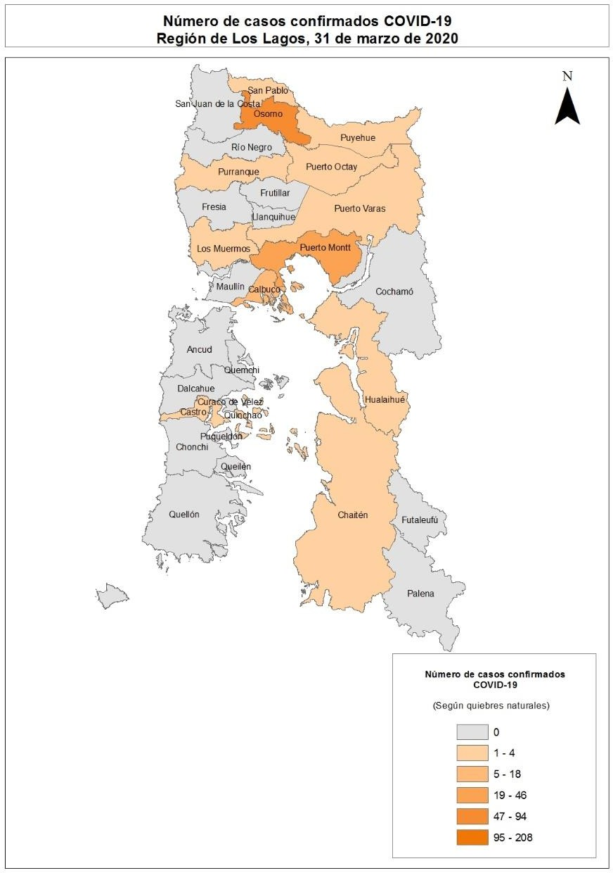
Aisén Tabla 16. Casos de COVID-19 según comuna de residencia. Región de Aisén, acumulados al 31 de marzo 2020*
Comuna | N° | Población | Tasa
Aysén | - | 25002 | 4.0
Chile Chico | - | 5121 | 0.0
Cisnes | - | 5828 | 0.0
Cochrane | - | 3685 | 0.0
Coyhaique | - | 61210 | 3.3
Guaitecas | - | 1599 | 0.0
Lago Verde | - | 920 | 0.0
O'Higgins | - | 661 | 0.0
Río Ibáñez | - | 2699 | 0.0
Tortel | - | 572 | 0.0
Total | 3 | 107297 | 2.8
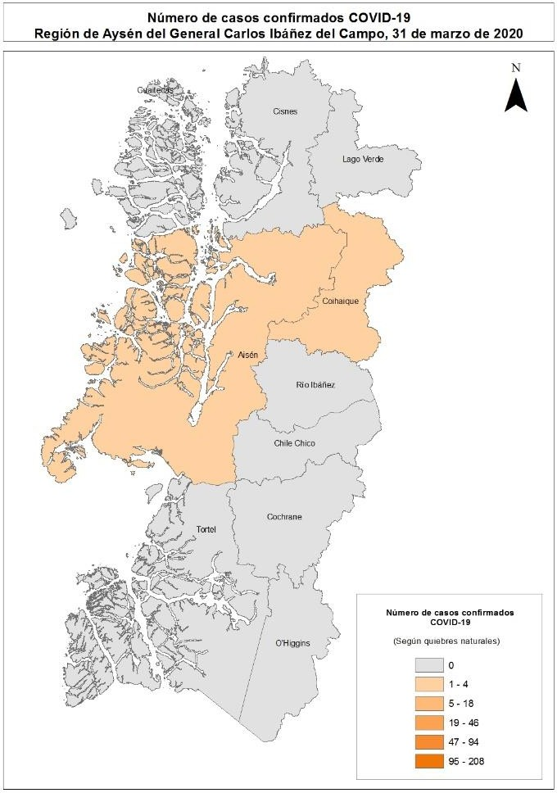
Imagen 15: Número de casos confirmados notificados COVID-19 según comuna de residencia, región de Aisén, acumulados al 31 de marzo 2020*

Table 18
Magallanes y la Antártica Chilena Tabla 17. Casos de COVID-19 según comuna de residencia. Región de Magallanes y la Antártica Chilena, acumulados al 31 de marzo 2020*
Comuna | N° | Población | Tasa
Antártica | - | 137 | 0.0
Cabo de Hornos | 6 | 1983 | 302.6
Laguna Blanca | - | 264 | 0.0
Natales | 4 | 23782 | 16.8
Porvenir | - | 7323 | 27.3
Primavera | - | 694 | 0.0
Punta Arenas | 87 | 141984 | 61.3
Río Verde | - | 211 | 0.0
San Gregorio | - | 681 | 0.0
Timaukel | - | 282 | 0.0
Torres del Paine | - | 1021 | 0.0
Total | 99 | 178362 | 55.5
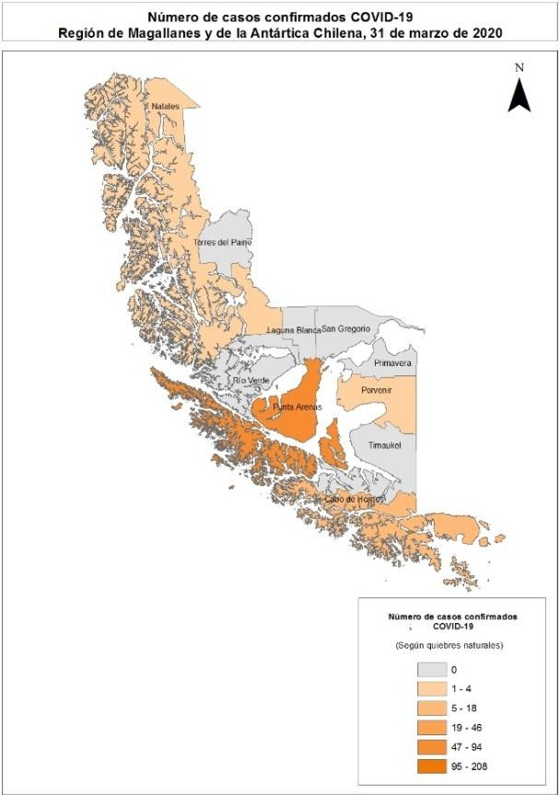
Imagen 16: Número de casos confirmados notificados COVID-19 según comuna de residencia, región de Magallanes, acumulados al 31 de marzo 2020*

Table 20
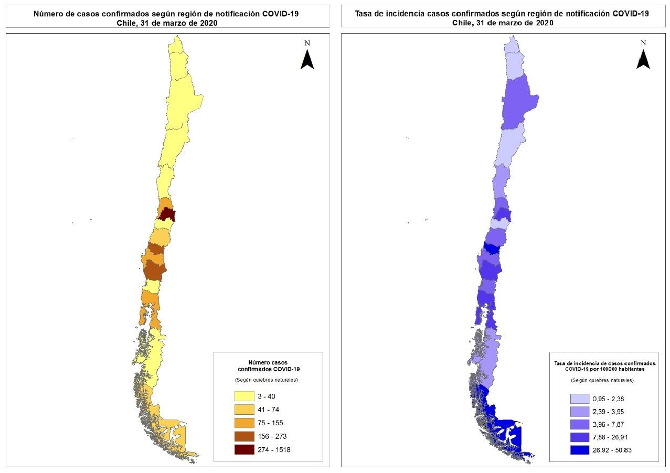
La Tabla 19 indica la cantidad de casos y tasa de incidencia de COVID-19 según sexo y grupo de edad, al igual que la Figura 3 que refuerza esta cifra expresada solamente en cantidad de casos absolutos. Tabla 19. Número de casos y tasa de incidencia de confirmados por COVID-19 según grupo de edad y sexo. Chile, acumulado al 31 de marzo de 2020*.
Hombre Mujer Total
Grupo edad | N° | % | Tasa | N° | % | Tasa | N° | % | Tasa
00 - 04 años | 7 | 1 | 1.2 | 12 | 1 | 2.1 | 19 | 1 | 1.6
05 - 09 años | 7 | 1 | 1.1 | 12 | 1 | 1.9 | 19 | 1 | 1.5
10 - 14 años | 12 | 1 | 1.9 | 13 | 1 | 2.1 | 25 | 1 | 2.0
15 - 19 años | 26 | 2 | 4.1 | 32 | 2 | 5.2 | 58 | 2 | 4.6
20 - 24 años | 72 | 5 | 9.8 | 93 | 7 | 13.1 | 165 | 6 | 11.4
25 - 29 años | 147 | 11 | 17.6 | 172 | 13 | 21.2 | 319 | 12 | 19.3
30 - 34 años | 188 | 14 | 23.2 | 205 | 15 | 26.1 | 393 | 14 | 24.6
35 - 39 años | 174 | 13 | 24.0 | 163 | 12 | 23.0 | 337 | 12 | 23.5
40 - 44 años | 157 | 11 | 23.2 | 154 | 11 | 22.9 | 311 | 11 | 23.1
45 - 49 años | 139 | 10 | 22.0 | 134 | 10 | 20.9 | 273 | 10 | 21.5
50 - 54 años | 117 | 9 | 19.5 | 110 | 8 | 17.6 | 227 | 8 | 18.5
55 - 59 años | 107 | 8 | 19.3 | 89 | 6 | 15.1 | 196 | 7 | 17.1
60 - 64 años | 78 | 6 | 16.6 | 70 | 5 | 13.5 | 148 | 5 | 15.0
65 - 69 años | 50 | 4 | 13.2 | 45 | 3 | 10.3 | 95 | 3 | 11.7
70 - 74 años | 41 | 3 | 15.5 | 32 | 2 | 10.0 | 73 | 3 | 12.5
75 - 79 años | 25 | 2 | 14.2 | 22 | 2 | 9.3 | 47 | 2 | 11.4
80 y más años | 22 | 2 | 11.2 | 17 | 1 | 4.9 | 39 | 1 | 7.1
Total | 1369 |  | 14.3 | 1375 |  | 13.9 | 2744 |  | 14.1
* Datos provisorios al 31/03/2020 Tasa de incidencia por cien mil habitantes. Fuente: Sistema de notificación EPIVIGILA, Dpto. de Epidemiología, DIPLAS - Ministerio de Salud.

Table 21
Figura 3. Número de casos confirmados por COVID-19 según grupo de edad y sexo. Chile, acumulado al 31 de marzo de 2020*.
80 y mas años 70 - 74 años
60 - 64 años
50 - 54 años
40 - 44 años
30 - 34 años
20 - 24 años
10 - 14 años
00 - 04 años 210 150 90 30 30 90 150 210
Hombres Mujeres Número de casos confirmados * Datos provisorios al 31/03/2020
Fuente: Sistema de notificación EPIVIGILA, Dpto. de Epidemiología, DIPLAS - Ministerio de Salud.
La Tabla 20 reporta la distribución del total de casos confirmados en EPIVIGILA según el factor de exposición de cada uno (caso secundario, importado y sin nexo). Los casos en investigación se refieren a los ingresos de las últimas fechas, respecto a los cuales la autoridad sanitaria correspondiente se encuentra en proceso de investigación epidemiológica para completar la información referida a su clasificación según exposición. Tabla 20. Casos confirmados notificados de COVID-19, según factor de exposición. Chile, acumulado al 31 de marzo de 2020*

n= 2744
Tipo Caso | N° | %
Caso Secundario | 1026 | 37
Sin nexo | 634 | 23
En Investigación | 577 | 21
Importado | 507 | 19
Total | 2744 | 100
* Datos provisorios al 31/03/2020
Fuente: Sistema de notificación EPIVIGILA, Dpto. de Epidemiología, DIPLAS - Ministerio de Salud.
REFERENCIAS Paules, C. I., Marston, H. D., & Fauci, A. S. (2020). Coronavirus infections—more than just the common cold. Jama, 323(8), 707-708. OMS. (2020). WHO, situation report 1. Disponible en línea en https://www.who.int/docs/default- source/coronaviruse/situation-reports/20200121-sitrep-1-2019-ncov.pdf?sfvrsn=20a99c10_4
OMSb. (2020). Naming the coronavirus disease (COVID-19) and the virus that causes it. Disponible en línea en https://www.who.int/emergencies/diseases/novel-coronavirus-2019/technical- guidance/naming-the-coronavirus-disease-(covid-2019)-and-the-virus-that-causes-it
OMSc. (2020). WHO, situation report – 11. Disponible en línea en https://www.who.int/docs/default- source/coronaviruse/situation-reports/20200131-sitrep-11-ncov.pdf?sfvrsn=de7c0f7_4
OMSd. (2020). WHO, situation report – 51. Disponible en línea en https://www.who.int/docs/default- source/coronaviruse/situation-reports/20200311-sitrep-51-covid-19.pdf?sfvrsn=1ba62e57_10
OMSe. (2020). Coronavirus disease (COVID-19) Pandemic. Disponible en línea en https://www.who.int/emergencies/diseases/novel-coronavirus-2019
Corey, G. (1995). Serie Vigilancia 1: Vigilancia Epidemiológica. Centro Panamericano de Ecología Humana y Salud. Metepec, México. García Pérez, C., & Alfonso Aguilar, P. (2013). Vigilancia epidemiológica en salud. Revista Archivo Médico de Camagüey, 17(6), 121-128.

